상품제안서
티타늄 실크 원형 수저세트 | 상품코드: S46910

 |  |  |  |  |  |  | 02-713-8555 | www.synergygift.co.kr
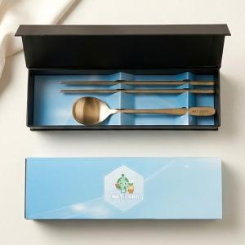

【상세/제작정보】 | <p><span style="font-size: 14pt;">※ 레이저인쇄&nbsp;</span><span style="font-size: 14pt;">숟가락+젓가락(1세트) 인쇄입니다.</span></p><p><span style="font-size: 14pt;">※ 슬리브+간지 100개 이상 무료 / 100개 미만 판비 발생됩니다.</span></p><p>&nbsp;</p>

【인쇄/포장옵션】 | [수저] 수저+젓가락 레이저, [수저] 슬리브+간지 풀칼라, [슬리브] 슬리브+간지풀컬러 / 포장불가능

【공급단가】 | 수량 | 30~ | 100~ | 300~ | 500~ | 1,000~
*VAT별도 | 단가 | 12,700원 | 11,900원 | 11,400원 | 11,200원 | 11,000원

【상품 URL】 | https://www.synergygift.co.kr:443/src/goods_detail.php?gdno=46910

